상품제안서
맞춤제작화일(칼라인쇄) | 상품코드: S04427

 |  |  |  |  |  |  | 02-713-8555 | www.synergygift.co.kr
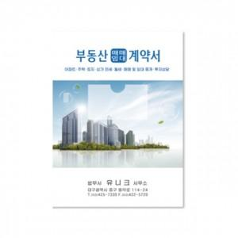

【상세/제작정보】 | 반투명 원단에 칼라인쇄로 진행되는 상품입니다. 명함꽂이 위치 변경가능합니다.

【인쇄/포장옵션】 | 풀칼라 / 포장불가능

【공급단가】 | 수량 | 300~ | 500~ | 1,000~ | 3,000~ | 5,000~
*VAT별도 | 단가 | 1,480원 | 1,050원 | 750원 | 710원 | 660원

【상품 URL】 | https://www.synergygift.co.kr:443/src/goods_detail.php?gdno=16604

